Накладная-№3
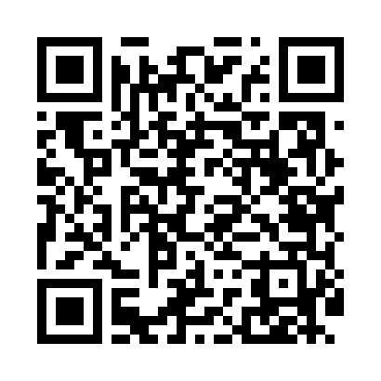
Номер товарно-транспортной накладной: |  |  | Торговый представитель: Kamol aka
Поставщик: Toshkent falcon fly 2 |  |  | Телефон торгового представителя: +998979626299
Дата отгрузки: 15.11.2025 |  |  | Контрагент: Dona zakass
Дата консигнации: |  |  | Адрес:
Доставщик: |  |  | Телефон:
Телефон доставщика:
Время заказа: 15.11.2025 11:54:00
№ | Штрих-код | Название товаров (работ,услуг) | Количество | Количество в кейсе | Цена | Сумма
 |  |  | 36 |  |  | 832000
1 | 6915646559383 | Пластмасса коса 6"A6659 15.1x15.1x7.2cm DB-59 -38 | 12 | 12 шт. | 27,000 | 324,000
2 | 6915646559406 | Пластмасса ликоб 4.2" D176142 4.2" 10.5x10.5x 5.5 sm DB-59-40 | 12 | 12 шт. | 13,000 | 156,000
3 | 6915646512036 | Пластмасса ликоб AA08 20.6x14.8x5.7 sm DB-59- 25 | 4 | 4 шт. | 31,000 | 124,000
4 | 6915641655110 | Пластмасса салатница 27.5x15x3 см DB-59-34 | 4 | 4 шт. | 30,000 | 120,000
5 | 4596202310437 | Золотой цвет чайная ложка 102-69 | 1 | 1 шт. | 26,000 | 26,000
6 | 6905621392159 | Кошик вилка DB-92-15 | 1 | 1 шт. | 37,000 | 37,000
7 | 6920250503035 | Ложка Вилка DB-92-44 | 1 | 1 шт. | 30,000 | 30,000
8 | 2016541228849 | Металлический Ложка 015 XP-30-58 | 1 | 1 шт. | 15,000 | 15,000
Итого: 832000

